Choisir votre Language
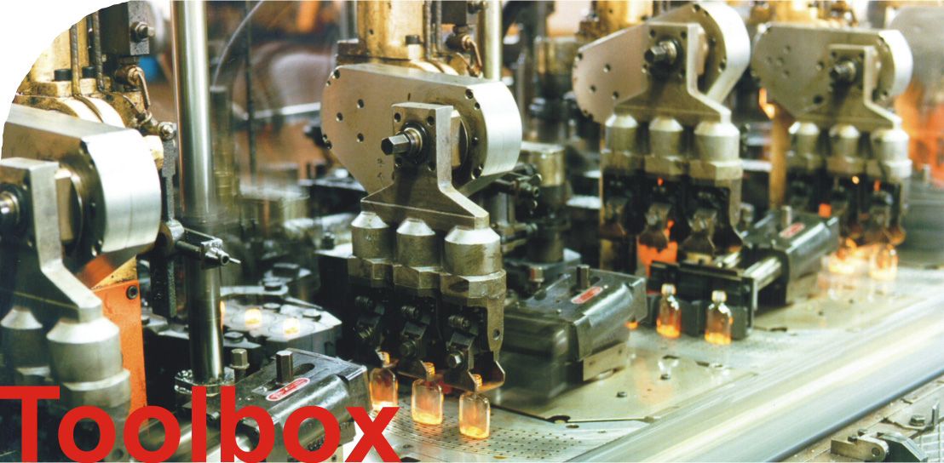

v2.1

Distribution du cout
Répartition des dépenses (sur un an)
Cout d' investisment | 1,071
Cout d' energie | 2,494
Frais de maintenance | 124

Scenario
Scenario
 | Cout d' investisment | Cout d' energie | Frais de maintenance
Originale | 1,071 | 2,494 | 124
+20% Investissements | 1,286 | 2,494 | 124
-20% Investissements | 857 | 2,494 | 124
+20% prix de l'electricité' | 1,071 | 2,993 | 124
-20% prix de l'electricité' | 1,071 | 1,995 | 124
+20% Maintenance | 1,071 | 2,494 | 149
-20% Maintenance | 1,071 | 2,494 | 99

